設計した回路の情報
お名前 | 回路名（セル名） | 配置チェック | ピン | 種類（特記なしはPAD直結（ESD保護つき）） | コメント | ピンカウント（1-58） | 共用入力(68-58=10本)※アナログ入力 | パッド番号 | 電源配線確認
（例）akita11 | OPA |  | INP | 入力
 |  |  | INM | 入力
 |  |  | BIAS | 入力
 |  |  | OUT | 出力
カラスミ(kaikawa) | TEMP_SENSOR_SUBMIT |  | OUT | 出力 | 共用不可 | 1 |  | 10
 |  |  | VDD | 電源 |  | 2 |  | 11 | OK
Yamada3 | inv_yamada3 |  | VDD | 電源 |  | 3 |  | 35 | OK
 |  |  | A | 入力 |  |  | 1 | 3
 |  |  | X | 出力 | 共用不可 | 4 |  | 34
RADIO | cmp |  | VP | 入力 |  |  | 2 | 4
 |  |  | VM | 入力 |  |  | 1 | 3
 |  |  | VO | 出力 | 共用不可 | 5 |  | 8
 |  |  | VDD | 電源 |  | 6 |  | 9 | OK
ryos | Comparator |  | VP | 入力 |  |  | 2 | 4
 |  |  | VM | 入力 |  |  | 1 | 3
 |  |  | VO | 出力 | 共用不可 | 7 |  | 45
 |  |  | VDD | 電源 |  | 8 |  | 46 | OK
さとうひろき(Sato) | opamp |  | VDD | 電源 |  | 9 |  | 48 | OK
 |  |  | EN | 入力 |  |  | 3 | 5
 |  |  | VINP | 入力 |  |  | 2 | 4
 |  |  | VINN | 入力 |  |  | 1 | 3
 |  |  | VDIFFOUT | 入出力 | 共用不可 | 10 |  | 49
 |  |  | VOUT | 出力 | 共用不可 | 11 |  | 47
moriyama | 1umiv |  | VDD | 電源 |  | 12 |  | 43 | OK
 |  |  | VBIAS | 入力 |  |  | 1 | 3
 |  |  | VINM | 入力 |  |  | 3 | 5
 |  |  | VINP | 入力 |  |  | 2 | 4
 |  |  | VOUT | 出力 | 共用不可 | 13 |  | 44
moriyama | bgr_simple |  | Vin | 入力 |  | 14 |  | 24 | OK
 |  |  | Rex | （未使用：Vinに接続） |  | →14 |  | OK
 |  |  | Vout | 出力 | 共用不可 | 15 |  | 23
 |  |  | D | 出力 | 共用不可 | 16 |  | 25
 |  |  | R1 | 出力 | 共用不可 | 17 |  | 26
 |  |  | R2 | 出力 | 共用不可 | 18 |  | 27
 |  |  | R3 | （未使用）
moriyama | tsd_with_bgr |  | ext1meg | （未使用：reg1megに接続） |  | ※余裕があればパッド接続(59) |  | 69
 |  |  | res1meg | （未使用：ext1megに接続） |  |  |  | 68
 |  |  | Vin | 入力 | 共用不可 | 19 |  | 62
 |  |  | VOUT | 出力 | 共用不可 | 20 |  | 67
 |  |  | R3 | 出力 | 共用不可 | 21 |  | 66
 |  |  | R2 | 出力 | 共用不可 | 22 |  | 65
 |  |  | R1 | （未使用：R2に接続） |  | →22 |  | OK
 |  |  | D | （未使用）
 |  |  | TSD | 出力 | 共用不可 | 23 |  | 64
 |  |  | R25k | 出力 | 共用不可 | 24 |  | 63
 |  |  | R35k | 出力 | 共用不可 | 25 |  | 58
 |  |  | R50k | 出力 | 共用不可 | 26 |  | 57
 |  |  | R65k | 出力 | 共用不可 | 27 |  | 56
 |  |  | R75k | 出力 | 共用不可 | 28 |  | 55
 |  |  | VDD | 電源 |  | 29 |  | 50
 |  |  | A | 出力 | 共用不可 | 30 |  | 54
 |  |  | B | 出力 | 共用不可 | 31 |  | 53
 |  |  | R100k | 出力 | 共用不可 | 32 |  | 52
 |  |  | R20k | （未使用）
 |  |  | C | 出力 | 共用不可 | 33 |  | 51
moriyama | AMP_AB_sp |  | Vdd | 電源 |  | 34 |  | 73 | OK
 |  |  | SIGNAL_IN | 入力 |  |  | 1 | 3
 |  |  | TSD_IN | 出力 | 共用不可 | 35 |  | 74
 |  |  | cap_g | 入力 |  |  | 2 | 4
 |  |  | Vdd_p | 電源 |  | 36 |  | 76
 |  |  | out | 出力 | 共用不可 | 37 |  | 70
 |  |  | Vss_p | 電源 | 共用不可 | 38 |  | 75
nii | 7osc |  | Vdd | 電源 |  | 39 |  | 6 | OK
 |  |  | OUT | 出力（Dバッファつき） | 共用不可 | 40 |  | 7 | OK
miyo | ff |  | VDD | 電源 |  | 41 |  | 15 | OK
 |  |  | CLK | 入力 |  |  | 2 | 4
 |  |  | D | 入力 |  |  | 1 | 3
 |  |  | L | 出力（Dバッファつき） | 共用不可 | 42 |  | 17 | OK
 |  |  | Q | 出力（Dバッファつき） | 共用不可 | 43 |  | 16 | OK
 |  |  | NOT_X | 出力 | 共用不可 | 44 |  | 22
 |  |  | AND_X | 出力 | 共用不可 | 45 |  | 18
miyo | sram |  | VDD | 電源 |  | 46 |  | 14 | OK
 |  |  | D | 入出力 | 共用不可 | 47 |  | 13
 |  |  | xD | 入出力 | 共用不可 | 48 |  | 12
 |  |  | WL | 入力 |  |  | 1 | 3
Yamada3(akita) | 555(2020からスライド) | v | VDD | 電源 |  | 49 |  | 33 | OK
 |  |  | CONT | 出力 |  | 50 |  | 28
 |  |  | TH | 入力 |  |  |  | 29
 |  |  | TRIG | 入力 |  |  |  | 30
 |  |  | DIS | 出力 |  | 51 |  | 32
 |  |  | OUT | 出力 |  | 52 |  | 31
Okawa(akita) | OPA | v | VDD | 電源 |  | 53 |  | 36 | OK
 |  |  | BIAS | 入力 |  |  | 3 | 5
 |  |  | INP | 入力 |  |  | 1 | 3
 |  |  | INM | 入力 |  |  | 2 | 4
 |  |  | OUT | 出力 |  | 54 |  | 39
 |  |  | Cc | 入力 | 未使用 | 55
akita | mseq32 | v | VDD | 電源 |  | 56 |  | 79 | OK
 |  |  | CLK | 入力 |  |  | 1 | 3
 |  |  | RST | 入力 |  |  | 2 | 4
 |  |  | Q0 | 出力（Dバッファつき） |  | 57 |  | 38
 |  |  | Q31 | 出力（Dバッファつき） |  | 58 |  | 37
akita | inv | v | VDD |  |  |  |  | 71 | OK
 |  |  | A | 入力 |  |  | 1 | 3
 |  |  | X |  |  |  |  | 72
チップ全体のパッド
VDD（ESD用） | 6 |  |  |  |  |  | VDD(ESD用) | 1, 19, 21, 41, 59, 61 | ※内部でつながっている
VSS | 6 |  |  |  |  |  | VSS | 2, 20, 40, 42, 60, 80 | ※内部でつながっている
コア回路用 | 68
合計 | 80 |  |  |  |  |  |  | 電源供給の方法
 |  |  |  |  |  |  |  | ・VDD(+5V)：自分の回路のVDDと、VDD(ESD用)（どれか1つ以上）
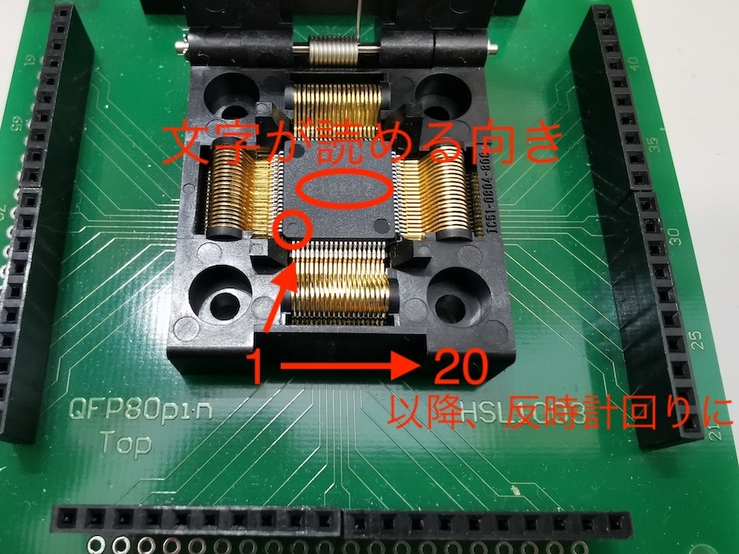
 |  |  |  |  |  |  |  | ・VSS(GND)：VSS（どれか1つ以上）

（製造変換前の）GDS→
https://www.dropbox.com/s/puv6o49isoo7mh9/top_OR1.gds?dl=0

